JS-ES6
Enhance oject literial
Ví dụ: | var h
 | var g
 | var sum = {h,
 | g,
 | get(){return name;}}
 | sum chính là 1 Enhance object literial

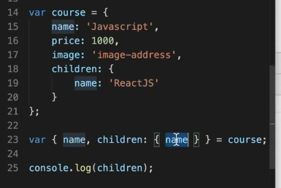
Destructuring
phân rã object với array: tách các phần tử của object hoặc array ra thành các phần tử riêng rẻ mà k cần đi qua object hoặc array đó
 | Bình thường |  |  |  |  |  | Sử dụng destructuring
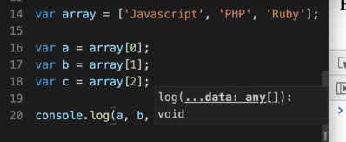
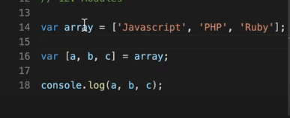
 |  |  |  |  |  |  |  |  | Hay dùng để lấy ra chỉ 1 phần tử trong object hoặc array
 |  |  |  |  |  |  |  |  | Có thể lấy từng nhiều object lồng nhau
 |  |  |  |  |  |  |  |  | bằng cách name : {}
 |  |  |  |  |  |  |  |  | đổi tên được bằng cách name:new_name

 |  |  |  |  |  |  | nếu lấy 2 phần tử thì bỏ b đi . Vẫn để im dấu ,
Rest |  |  |  |  |  |  |  | Hay dùng để xóa 1 key trong object hoặc mảng
sử dụng cùng destructuring nhưng là lấy ra những phần tử còn lại trong object hoặc array |  |  |  |  |  |  |  | Định nghĩa tham số

 | var [a, …rest] = array
 | nó sẽ bỏ phần tử a trong mảng đi và lấy ra những thằng còn lại

Spread
hay dùng để nối array
dùng … sẽ bỏ đi dấu ngoặc trước array đó đi
Tương tự với object cũng thế

Khi sử dụng truyền tham số thì sẽ là spread

Module trong javascript
sử dụng import để nạp vào
nhưng phải có export để các function khác có thể dùng được
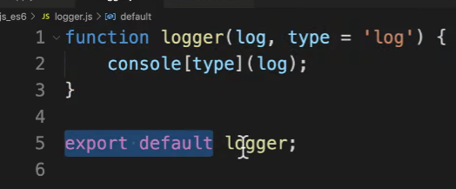

 | Chú ý : 1 module chỉ export được 1 biến default (còn có thể export nhiều giá trị khác nữa)

Mảng
 | Mảng là 1 loại đối tượng toàn cục sử dụng để lưu trữ dữ liệu
 | Nó bao gồm 1 tập hợp hoặc danh sách có thứ tự chưa không hoặc nhiều kiểu dữ liệu
 | Nó sử dụng index được đánh số bắt đầu từ 0 để truy cập vào các phần tử
 | Cách dùng mảng:
 |  | Tạo mảng: sử dụng kí tự []
 |  | Truy cập phần tử trong mảng: |  |  | tên_mảng[0] sẽ truy cập vào phần tử đầu tiên , nếu không tồn tại trả về undefined
 | Các phương thức:
 |  | push() | thêm 1 phần tử vào cuối mảng trả về độ dài mới của mảng
 |  | unshift() | thêm phần tử vào đầu mảng
 |  | splice(vị trí index cần xóa,số phần tử muốn xóa,...) | xóa 1 phần tử cụ thể khỏi mang từ tham số thứ 3 trở đi sẽ thêm vào mảng
 |  | pop() | xóa phần tử cuối mảng
 |  | shift() | xóa phần tử đầu tiên của mảng
 |  | concat() | nối các mảng với nhau , mảng 2 sẽ gộp vào với mảng 1
 |  |  | mangr1.concat(mang2)
 |  | slice(index_start,index_end) | cắt mảng nó sẽ cắt từ chỉ số index trở đi chỉ giữ lại phần tử trước từ chỉ số index đó đến index_end. Index_end mà k có thì coi như đến hết mảng

Function |  |  | Hàm là 1 khối mã để làm 1 việc cụ thể gì đó
 |  |  | Các tính chất của hàm
 |  |  |  | Không thực thi khi định nghĩa
 |  |  |  | Thực thi khi gọi
 |  |  |  | Có thể nhận tham số
 |  |  |  | Có thể trả về 1 giá trị
 |  |  | Quy tắc đặt tên hàm
 |  |  |  | a-zA-Z_0-9$ |  | Số không được lên đầu tiên
 |  |  | Argruments là 1 đối tượng giống như mảng trong JS, nó chứa các tham số đã truyền vào hàm trong JS
 |  |  |  | chỉ dùng bên trong hàm và k sử dụng bởi arrow function
 |  |  | Hàm không có return sẽ trả về undefined , sau khi return các dòng sau đó sẽ k chạy nữa
 |  |  | Khi định nghĩa 2 function cùng tên cái nào định nghĩa sau khi gọi sẽ chạy cái định nghĩa sau

Object |  |  | Trong JS có các kiểu đl: Number,string boolean,undefined,null , và Object
 |  |  | Khai báo name_object = {key: 'value',….}
 |  |  | Object constructor như bản thiết kế từ đó dễ dàng dựng lên các object theo bản thiết kế đó

Array method
 |  | map(function, index) | lặp qua từng phần tử trong mảng với tham số truyền vào 1 function
 |  | reduce(function,) | duyệt qua các phần tử trong mảng

HTML DOM

DOM
document.getelement()
 | To nhất là document đại diện cho trang web , bên dưới là các node - có thể node element node attribute note text
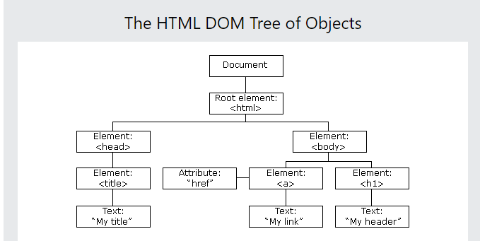

 | Tạo ra như C# bằng cách
 | React.createElement()
 | Sau khi tạo thì thực hiện render ra html bằng thư viện reactDOM

 | ReactDOm là cầu nối cho React thực hiện render cho react

JSX | = Javascript XML
 | Có thể hỗ trợ viết javascript trong html
 | Cần sử dụng thư viên trung gian để chuyển đổi cú pháp js sang html được đó là babel

HTTP request ,API,fetch API
HTTP request là gì | Là thông tin được gửi từ client lên server , để yêu cầu server tìm hoặc xử lý 1 số thông tin mà client muốn
 | Nó có thể là 1 file textx dưới dạng XML hoặc Json

Các phương thức của Nó | Phương thức GET |  |  | là pt phổ biến không cần có request body
 |  |  |  | là pt được client gửi data lên server thông qua đường dẫn URL nằm trên thanh địa chỉ browser -> server sẽ nhận và phân tích trả về kết quả cho Client
 |  |  |  | Các đặc điểm của pt Get: |  | giới hạn độ dài các kí tự là 255 kí t]
 |  |  |  |  |  | Chỉ hỗ trợ kiểu dl string
 |  |  |  |  |  | Có thể lưu vào cache
 |  |  |  |  |  | Các tham số truyền vào được lưu trữ trong ls trình duyệt
 |  |  |  |  |  | Có thể được bookmark

 | Phương thức POST |  |  | Là phương thức gửi dữ liệu đến server giúp mình thêm mới dữ liệu hoặc cập nhật dữ liệu vào DB đã có
 |  |  |  | Các đặc điểm của Post |  | Dữ liệu cần thêm hoặc cập nhật không được hiển thị trong URL trình duyệt
 |  |  |  |  |  | Dữ liệu không được lưu trong ls trình duyệt
 |  |  |  |  |  | Không có hạn chế về độ dài dữ liệu
 |  |  |  |  |  | Hỗ trợ nhiều kiểu dl : string , binary,intergers,…

 | Phương thức PUT |  |  | Hoạt động như post nhưng chỉ được sử dụng để update dữ liệu đã có trong DB
 |  |  |  | Khi sử dụng put phải sửa toàn bộ dữ liệu của 1 đối tượng

 | Phương thức PATCH |  |  | Tương tự như post và put nhưng Patch được sử dụng khi phải cập nhật 1 phần dữ liệu cùa đối tượng

 | Phương thức DELETE |  |  | Khi sử dụng pt Delete sẽ xóa các dữ liệu của server về tài nguyên thông qua URL, phương thức này không có body request

 | Phương thức HEAD |  |  | gần giống với Get nhưng không có response body
 |  |  |  | Head thường dùng để kiểm tra API có hoạt động không do không có response body nên thời gian phản hồi nhanh hơn so với Get

Cấu trúc của http request | 1 http request bao gồm
 |  |  | Request line
 |  |  | Body requesst(có thể có hoặc không )
 | Ví dụ |  | https://tarrc.org/ |  | vietnamese/about/TARRC%20What%20is%20ASD.html
 |  |  | URL nguồn |  | Parameter

 |  |  | Request line là dòng đầu tiên trong HTTP request nó bao gồm 3 phần:
 |  |  |  | Phương thức HTTP được sử dụng
 |  |  |  | URI giúp xác định các tài nguyên mà client yêu cầu
 |  |  |  | Phiên bản của giao thức HTTP
 |  |  | Request header giúp client có thể gửi yêu cầu lên server, Mỗi yêu cầu sẽ kèm theo các thông số và các thông số đó gọi là header Parameters
 |  |  | Trình duyệt sẽ dựa vào các thông số header này để trả dữ liệu và hiển thị dữ liệu phù hợp
 |  |  | Các thông số thường xuyên gặp như :
 |  |  |  |  | User-Agent | cho phép server xác định ứng dụng, hđh, nhà cung cấp và phiên bản
 |  |  |  |  | Connection | kiểm soát kết nối mạng . Cho phép dừng hoặc tiếp tực kiết nối sau khi server thực hiện yc xong
 |  |  |  |  | Cache-control | chỉ định chính sách bộ nhớ đệm của trình duyệt
 |  |  |  |  | Accept-Language | cho biết tất cả ngôn ngữ mà client có thể hiểu được
 |  |  | Request body
 |  |  |  | Cho phép client gửi đến yêu cầu bổ sung cần server thực hiện như tạo mới hoặc cập nhật dữ liệu mà không thể truyền trên header parameters
 |  |  |  | Request body thường được sử dụng trong các phương thức POST , PUT ,PATCH .

Fetch là gì |  | fetch APi là một API đơn giản cho việc gửi và nhận request bằng JS.
 |  | với fetch thì việc thực hiện các yêu cầu web và phản hồi dễ dàng hơn XMLhttprequest cũ
 |  | Phương thức fetch nhận đầu vào là một url để truy vấn và trả về response
 |  |  | Tạo một request: fetch('link api') .then(function(response){ // thực hiện sử dụng response }) .catch(function(error){ //thông báo error })
 |  | Các phương thức hữu ích với response trả về : response.ok , response.status , response.statustext
 |  | Khi tạo 1 request thì chúng ta cần thực hiện kiểm tra sự thành công của các response trả về bởi vì lỗi 404 vẫn được vẫn được trả về
 |  | chỉ có th lỗi mạng là k dk trả về
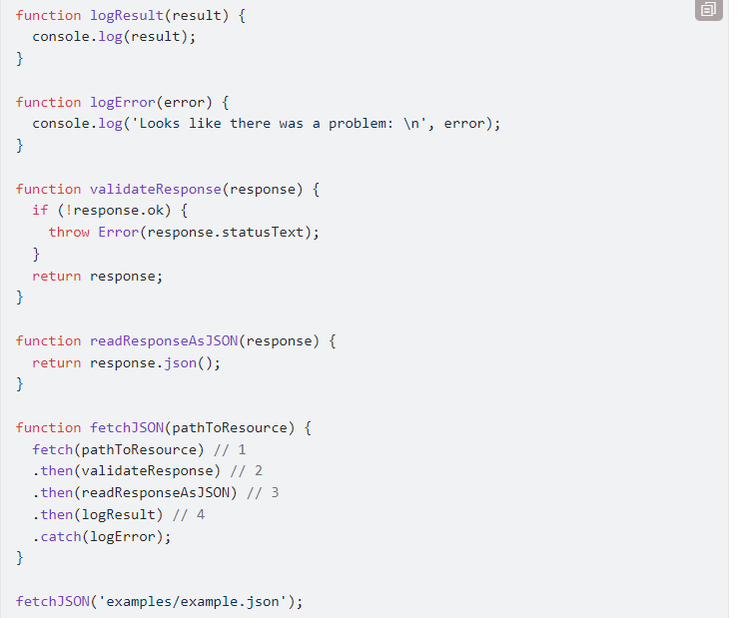
 |  | Cách đọc response trả về : |  |  | có phương thức Response.json()
 |  |  |  |  | trả về 1 promise dạng json

 |  |  | Cách bước theo ảnh mình họa:
 |  |  | 1 | truyền vào link api
 |  |  | 2 | kiểm tra trang thái của response
 |  |  | 3 | đọc response
 |  |  | 4 | in ra response
 |  |  | 5 | log ra lỗi nếu có

